総括表
事業費明細 |  |  |  |  |  |  |  |  |  | 補助対象経費 合計（円） |  |  |  | 補助率等確認表
 |  |  |  |  |  |  |  |  |  | 0 |  |  | （税抜、円） | 補助率 | 上限 | 補助金概算(小規模事業者枠) | 補助金概算（一般枠（通常枠）） | 補助金概算（一般枠（賃上げ枠））
積算No | 枠 | 事業者名 | 事業区分１ | 事業区分２ | 経費区分 | 内容 | 具体的内容 | 積算式 | 積算備考 | 補助対象経費 | 納品・完了予定月 | 支払予定月 | 発注予定先等 | #N/A | #N/A | - | #N/A | #N/A
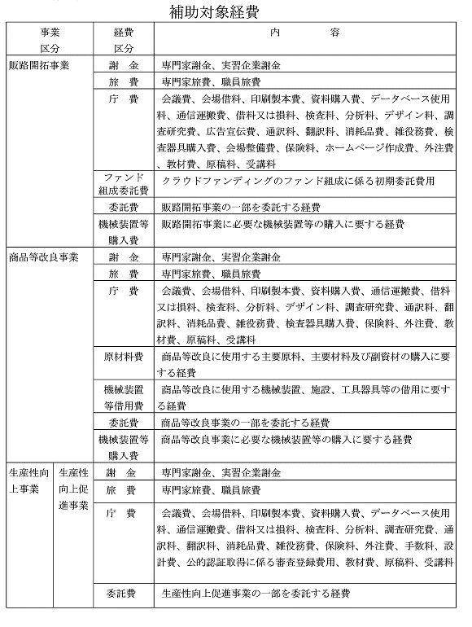
1 |  |  |  |  |  |  |  |  |  | 0
2 |  |  |  |  |  |  |  |  |  | 0
3 |  |  |  |  |  |  |  |  |  | 0
4 |  |  |  |  |  |  |  |  |  | 0
5 |  |  |  |  |  |  |  |  |  | 0
6 |  |  |  |  |  |  |  |  |  | 0
7 |  |  |  |  |  |  |  |  |  | 0
8 |  |  |  |  |  |  |  |  |  | 0
9 |  |  |  |  |  |  |  |  |  | 0
10 |  |  |  |  |  |  |  |  |  | 0

1
項目名 | 単価（税抜） | 数量 | 単位名 | 積算金額 | テキスト | テキスト判定 | 総括表送り出し
 |  |  |  | 0 | ＠×＝0円
 |  |  |  | 0 | ＠×＝0円
 |  |  |  | 0 | ＠×＝0円
 |  |  |  | 0 | ＠×＝0円
 |  |  |  | 0 | ＠×＝0円
 |  |  |  | 0 | ＠×＝0円
 |  |  |  | 0 | ＠×＝0円
 |  |  |  | 0 | ＠×＝0円
 |  |  |  | 0 | ＠×＝0円
 |  |  |  | 0 | ＠×＝0円
 |  |  |  | 0

税込→税抜 端数の取扱いについて
原則：税抜×1.1＝税込（端数切捨て）
例）見積合計が５万円（税込）の場合
50,000÷1.1＝45,454.54545454・・・
端数切捨て：45,454×1.1＝49,999.4･･･ＮＧ
端数切上げ：45,455×1.1＝50,000.5･･･ＯＫ
補助対象経費：45,455円

2
項目名 | 単価（税抜） | 数量 | 単位名 | 積算金額 | テキスト | テキスト判定 | 総括表送り出し
 |  |  |  | 0 | ＠×＝0円
 |  |  |  | 0 | ＠×＝0円
 |  |  |  | 0 | ＠×＝0円
 |  |  |  | 0 | ＠×＝0円
 |  |  |  | 0 | ＠×＝0円
 |  |  |  | 0 | ＠×＝0円
 |  |  |  | 0 | ＠×＝0円
 |  |  |  | 0 | ＠×＝0円
 |  |  |  | 0 | ＠×＝0円
 |  |  |  | 0 | ＠×＝0円
 |  |  |  | 0

税込→税抜 端数の取扱いについて
原則：税抜×1.1＝税込（端数切捨て）
例）見積合計が５万円（税込）の場合
50,000÷1.1＝45,454.54545454・・・
端数切捨て：45,454×1.1＝49,999.4･･･ＮＧ
端数切上げ：45,455×1.1＝50,000.5･･･ＯＫ
補助対象経費：45,455円

3
項目名 | 単価（税抜） | 数量 | 単位名 | 積算金額 | テキスト | テキスト判定 | 総括表送り出し
 |  |  |  | 0 | ＠×＝0円
 |  |  |  | 0 | ＠×＝0円
 |  |  |  | 0 | ＠×＝0円
 |  |  |  | 0 | ＠×＝0円
 |  |  |  | 0 | ＠×＝0円
 |  |  |  | 0 | ＠×＝0円
 |  |  |  | 0 | ＠×＝0円
 |  |  |  | 0 | ＠×＝0円
 |  |  |  | 0 | ＠×＝0円
 |  |  |  | 0 | ＠×＝0円
 |  |  |  | 0

税込→税抜 端数の取扱いについて
原則：税抜×1.1＝税込（端数切捨て）
例）見積合計が５万円（税込）の場合
50,000÷1.1＝45,454.54545454・・・
端数切捨て：45,454×1.1＝49,999.4･･･ＮＧ
端数切上げ：45,455×1.1＝50,000.5･･･ＯＫ
補助対象経費：45,455円

4
項目名 | 単価（税抜） | 数量 | 単位名 | 積算金額 | テキスト | テキスト判定 | 総括表送り出し
 |  |  |  | 0 | ＠×＝0円
 |  |  |  | 0 | ＠×＝0円
 |  |  |  | 0 | ＠×＝0円
 |  |  |  | 0 | ＠×＝0円
 |  |  |  | 0 | ＠×＝0円
 |  |  |  | 0 | ＠×＝0円
 |  |  |  | 0 | ＠×＝0円
 |  |  |  | 0 | ＠×＝0円
 |  |  |  | 0 | ＠×＝0円
 |  |  |  | 0 | ＠×＝0円
 |  |  |  | 0

税込→税抜 端数の取扱いについて
原則：税抜×1.1＝税込（端数切捨て）
例）見積合計が５万円（税込）の場合
50,000÷1.1＝45,454.54545454・・・
端数切捨て：45,454×1.1＝49,999.4･･･ＮＧ
端数切上げ：45,455×1.1＝50,000.5･･･ＯＫ
補助対象経費：45,455円

5
項目名 | 単価（税抜） | 数量 | 単位名 | 積算金額 | テキスト | テキスト判定 | 総括表送り出し
 |  |  |  | 0 | ＠×＝0円
 |  |  |  | 0 | ＠×＝0円
 |  |  |  | 0 | ＠×＝0円
 |  |  |  | 0 | ＠×＝0円
 |  |  |  | 0 | ＠×＝0円
 |  |  |  | 0 | ＠×＝0円
 |  |  |  | 0 | ＠×＝0円
 |  |  |  | 0 | ＠×＝0円
 |  |  |  | 0 | ＠×＝0円
 |  |  |  | 0 | ＠×＝0円
 |  |  |  | 0

税込→税抜 端数の取扱いについて
原則：税抜×1.1＝税込（端数切捨て）
例）見積合計が５万円（税込）の場合
50,000÷1.1＝45,454.54545454・・・
端数切捨て：45,454×1.1＝49,999.4･･･ＮＧ
端数切上げ：45,455×1.1＝50,000.5･･･ＯＫ
補助対象経費：45,455円

6
項目名 | 単価（税抜） | 数量 | 単位名 | 積算金額 | テキスト | テキスト判定 | 総括表送り出し
 |  |  |  | 0 | ＠×＝0円
 |  |  |  | 0 | ＠×＝0円
 |  |  |  | 0 | ＠×＝0円
 |  |  |  | 0 | ＠×＝0円
 |  |  |  | 0 | ＠×＝0円
 |  |  |  | 0 | ＠×＝0円
 |  |  |  | 0 | ＠×＝0円
 |  |  |  | 0 | ＠×＝0円
 |  |  |  | 0 | ＠×＝0円
 |  |  |  | 0 | ＠×＝0円
 |  |  |  | 0

税込→税抜 端数の取扱いについて
原則：税抜×1.1＝税込（端数切捨て）
例）見積合計が５万円（税込）の場合
50,000÷1.1＝45,454.54545454・・・
端数切捨て：45,454×1.1＝49,999.4･･･ＮＧ
端数切上げ：45,455×1.1＝50,000.5･･･ＯＫ
補助対象経費：45,455円

7
項目名 | 単価（税抜） | 数量 | 単位名 | 積算金額 | テキスト | テキスト判定 | 総括表送り出し
 |  |  |  | 0 | ＠×＝0円
 |  |  |  | 0 | ＠×＝0円
 |  |  |  | 0 | ＠×＝0円
 |  |  |  | 0 | ＠×＝0円
 |  |  |  | 0 | ＠×＝0円
 |  |  |  | 0 | ＠×＝0円
 |  |  |  | 0 | ＠×＝0円
 |  |  |  | 0 | ＠×＝0円
 |  |  |  | 0 | ＠×＝0円
 |  |  |  | 0 | ＠×＝0円
 |  |  |  | 0

税込→税抜 端数の取扱いについて
原則：税抜×1.1＝税込（端数切捨て）
例）見積合計が５万円（税込）の場合
50,000÷1.1＝45,454.54545454・・・
端数切捨て：45,454×1.1＝49,999.4･･･ＮＧ
端数切上げ：45,455×1.1＝50,000.5･･･ＯＫ
補助対象経費：45,455円

8
項目名 | 単価（税抜） | 数量 | 単位名 | 積算金額 | テキスト | テキスト判定 | 総括表送り出し
 |  |  |  | 0 | ＠×＝0円
 |  |  |  | 0 | ＠×＝0円
 |  |  |  | 0 | ＠×＝0円
 |  |  |  | 0 | ＠×＝0円
 |  |  |  | 0 | ＠×＝0円
 |  |  |  | 0 | ＠×＝0円
 |  |  |  | 0 | ＠×＝0円
 |  |  |  | 0 | ＠×＝0円
 |  |  |  | 0 | ＠×＝0円
 |  |  |  | 0 | ＠×＝0円
 |  |  |  | 0

税込→税抜 端数の取扱いについて
原則：税抜×1.1＝税込（端数切捨て）
例）見積合計が５万円（税込）の場合
50,000÷1.1＝45,454.54545454・・・
端数切捨て：45,454×1.1＝49,999.4･･･ＮＧ
端数切上げ：45,455×1.1＝50,000.5･･･ＯＫ
補助対象経費：45,455円

9
項目名 | 単価（税抜） | 数量 | 単位名 | 積算金額 | テキスト | テキスト判定 | 総括表送り出し
 |  |  |  | 0 | ＠×＝0円
 |  |  |  | 0 | ＠×＝0円
 |  |  |  | 0 | ＠×＝0円
 |  |  |  | 0 | ＠×＝0円
 |  |  |  | 0 | ＠×＝0円
 |  |  |  | 0 | ＠×＝0円
 |  |  |  | 0 | ＠×＝0円
 |  |  |  | 0 | ＠×＝0円
 |  |  |  | 0 | ＠×＝0円
 |  |  |  | 0 | ＠×＝0円
 |  |  |  | 0

税込→税抜 端数の取扱いについて
原則：税抜×1.1＝税込（端数切捨て）
例）見積合計が５万円（税込）の場合
50,000÷1.1＝45,454.54545454・・・
端数切捨て：45,454×1.1＝49,999.4･･･ＮＧ
端数切上げ：45,455×1.1＝50,000.5･･･ＯＫ
補助対象経費：45,455円

10
項目名 | 単価（税抜） | 数量 | 単位名 | 積算金額 | テキスト | テキスト判定 | 総括表送り出し
 |  |  |  | 0 | ＠×＝0円
 |  |  |  | 0 | ＠×＝0円
 |  |  |  | 0 | ＠×＝0円
 |  |  |  | 0 | ＠×＝0円
 |  |  |  | 0 | ＠×＝0円
 |  |  |  | 0 | ＠×＝0円
 |  |  |  | 0 | ＠×＝0円
 |  |  |  | 0 | ＠×＝0円
 |  |  |  | 0 | ＠×＝0円
 |  |  |  | 0 | ＠×＝0円
 |  |  |  | 0

税込→税抜 端数の取扱いについて
原則：税抜×1.1＝税込（端数切捨て）
例）見積合計が５万円（税込）の場合
50,000÷1.1＝45,454.54545454・・・
端数切捨て：45,454×1.1＝49,999.4･･･ＮＧ
端数切上げ：45,455×1.1＝50,000.5･･･ＯＫ
補助対象経費：45,455円

総括表作成例
事業費明細 |  |  |  |  |  |  |  |  |  | 補助対象経費 合計（円） |  |  |  | 引用表（消さないこと）
 |  |  |  |  |  |  |  |  |  | 1,973,635 |  |  |  | 補助率 | 上限 | 補助金概算計
積算No | 枠 | 事業者名 | 事業区分１ | 事業区分２ | 経費区分 | 内容 | 具体的内容 | 積算式 | 積算備考 | 税抜金額（円） 補助対象経費 | 納品・完了予定月 | 支払予定月 | 発注予定先等 | 2/3 | 1,000,000 | 90,897,733,560
1 | 小規模 | メジロン(株) | 販路開拓事業 | 販路開拓事業 | 庁費 | 会場借料 | メタメタバースＥＸＰＯ2023出展費用 | 展示会出展料＠300000×1小間＝300000円 オプション費用（机レンタル）＠5000×2脚＝10000円 |  | 310,000 | ９月 | ９月 | メタメタバースＥＸＰＯ実行委員会事務局
2 | 小規模 | メジロン(株) | 販路開拓事業 | 販路開拓事業 | 旅費 | 職員旅費 | メタメタバースＥＸＰＯ2023出展に伴う旅費 | 新幹線（大分-東京間往復）＠10000×2名＝20000円 レンタカー＠50000×1台＝50000円 宿泊（１泊２日）ホテルATIO＠10000×2名＝20000円 | 旅程：10/1出発 10/2宿泊 10/3帰着 出発：大分駅 到着宿泊：ホテルATIO 帰着：大分駅 | 81,818 | １０月 | ７月 | (株)ＪＴＢ
3 | 小規模 | メジロン(株) | 販路開拓事業 | 販路開拓事業 | 庁費 | デザイン料 | メカメジロンＡＲ体験チラシ デザイン及び印刷 | チラシデザイン＠20000×1式＝20000円 A4フルカラー印刷＠100×200部＝20000円 |  | 36,363 | １月 | １月 | 大分ＰＲＰＲ(株)
4 | 小規模 | メジロン(株) | 販路開拓事業 | 販路開拓事業 | 庁費 | ホームページ作成費 | メカメジロンランディングページ作成 | 調査・分析及び設計費用＠100000×1式＝100000円 構成案作成・ライティング・UIデザイン費用＠200000×1式＝200000円 HTMLコーディング費用＠100000×1式＝100000円 フォーム制作費用＠500000×1式＝500000円 動作確認及びテスト費用＠800000×1式＝800000円 |  | 1,545,454 | １０月 | １０月 | ＯＩＴＡＩＴＴＴＴＴ株式会社

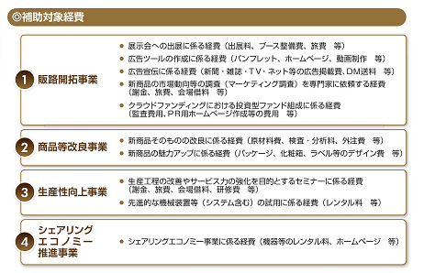
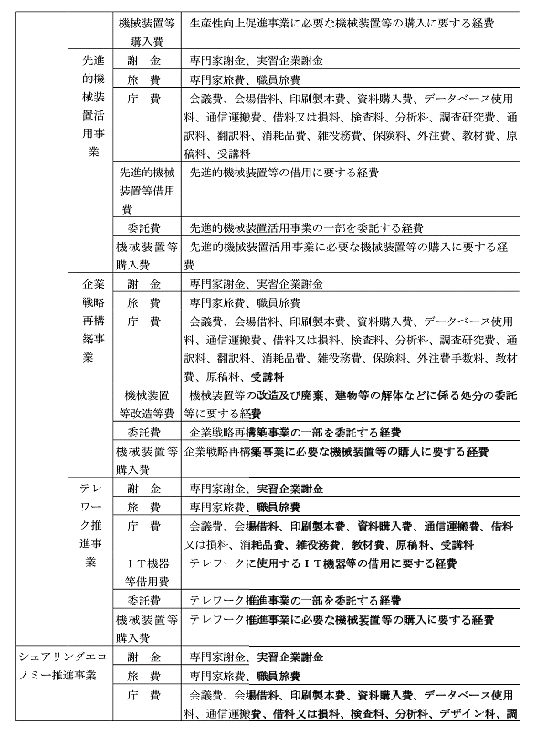
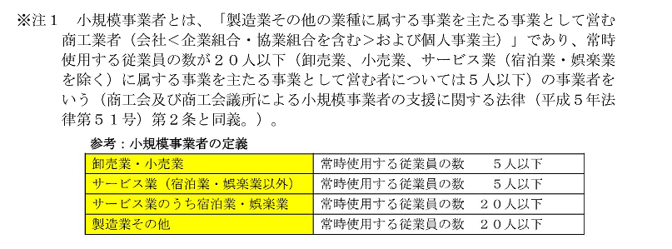

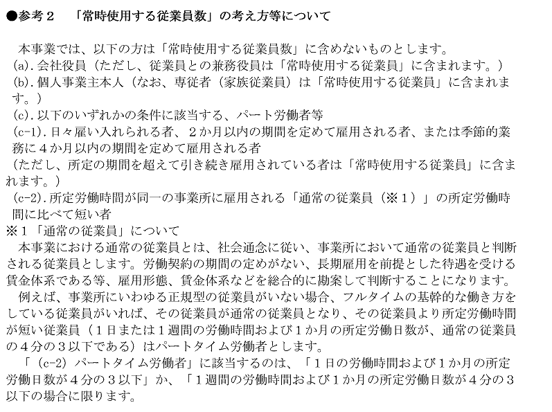

 | 各積算シート入力内容

1

2

3

4

